Sheet1
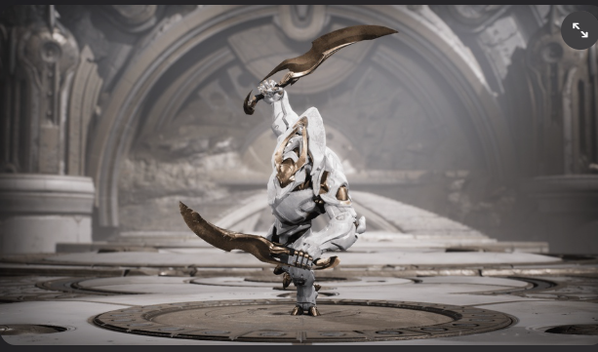
 |  |  |  | 6. 몬스터 6종 디자인
일단은 생각하는 몬스터는 아마도 6종 정도
이번에도 가장 기초적인 몬스터 하나 구현하고 그놈을 상속해서 만들꺼임
근거리, 원거리 몬스터가 따로 있고 패트롤 개념으로 비슷한 몬스터한 5마리 뭉치게 해서 순찰다니게 할 생각도 있음
AI들끼리 싸움을 붙일 생각도 있긴한데 이건 확장영역

T3 제작 기반

1. 공통 베이스 몬스터 클래스 제작

공통 속성 | Base 클래스(데이터 넣는곳 및 FSM 관리)
 | hp | 체력 | 사망
 | 이동/추적 | 추적한 플레이어 이동 가능 여부 | 이동
 | 감지 | 적 플레이어 위치 상시 추적 | 원거리일 경우 타겟 과 1by1으로 장애물 없이 눈마주침 여부
 | 공격(패턴 하위) | 근거리 | 원거리일경우 상속? | 몹1 흰둥이
 | 패턴 | 적과의 위치 정보에 따라서 공격 패턴 변경 |  | 베이스 유닛

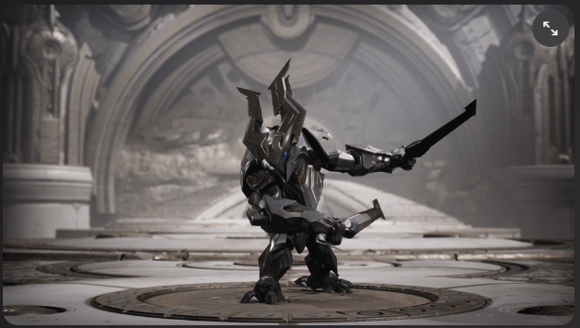
2. 데이터 | hp
 | 공격력
 | 공격 속도
 | 공격 범위
 | 이동 속도
 | 진영
 | 추적
 | 탐지
 | 공격 유형
 | 스테이트 시스템? <= 고려 필요

 |  | base 클래스
 | 근거리 몬스터 | 근거리/원거리 둘다 가능 | 원거리 몬스터
 | 흰둥이 | 티라노 | 쪼꼬미
패트롤 | 검둥이
 | 뚱땡이
독립 | 돌돌이 |  |  | 몹2 검둥이
 |  |  |  | 베이스 유닛에서 모션이랑 때깔만 갈아 끼우는 수준으로 만들듯

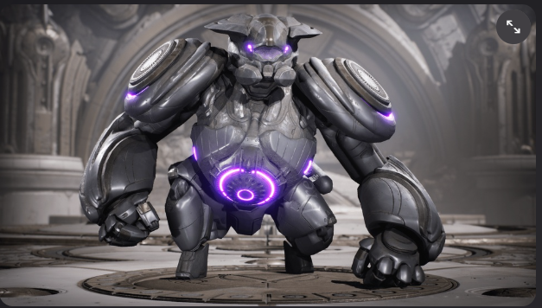
 | 공격 | 인터페이스
 | 순찰 | 인터페이스
 | 피격 | 상속
 | 사망 | 상속
 | 행동타입(FSM) | 상속
 | 원거리 공격 | 인터페이스

 |  |  |  | 몹3 뚱떙이
 |  |  |  | 베이스 유닛에서 상속해서 이것저것

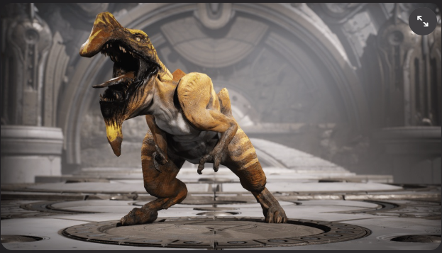

 |  |  |  | 몹4 티라노

 |  |  |  | 원거리 + 근거리 유닛으로 할듯

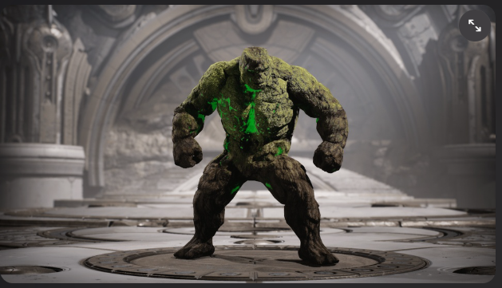

 |  |  |  | 몹5 돌돌이
 |  |  |  | 애도 때깔만 바꿔서 할듯

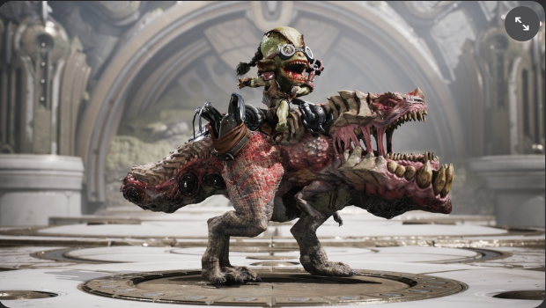

 |  |  |  | 몹6 쪼꼬미
 |  |  |  | 원거리

